1
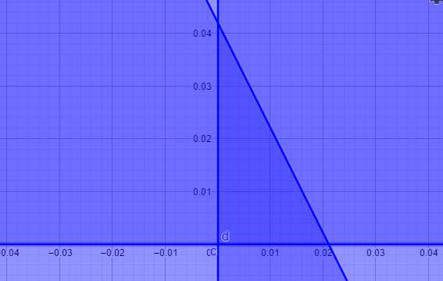
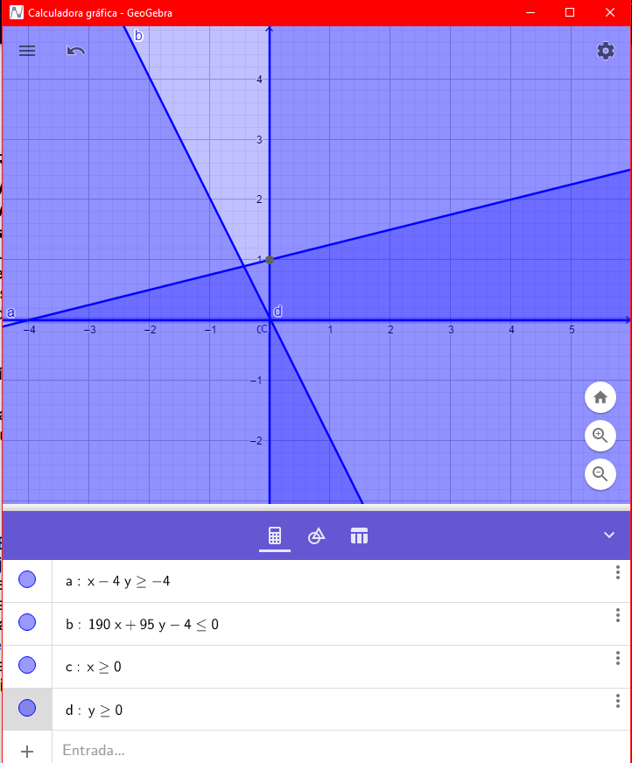

 | f(x,y)=190x+95y
 | x-4y>=-4
 | 190x+95y-4<=0
 | x>=0
 | y>=0

MAX=(0,042) |  | x-4y>=-4 | (0)-4(0.042)>=-4 | -0.168>=-4
f(x,y)=190x+95y |  | 190x+95y-4<=0 | 190(0)+95(0.042)-4<=0 | -0.01<=0
f(x,y)=190(0)+95(0.042) |  | x>=0 | x>=0 | 0>=0
f(x,y)=3.99 |  | y>=0 | y>=0 | 0.042>=0

MIN=(0.021,0) |  | x-4y>=-4 | (0.021)-4(0)>=-4 | 0.021>=-4
f(x,y)=190x+95y |  | 190x+95y-4<=0 | 190(0.021)+95(0)-4<=0 | -0.01<=0
f(x,y)=190(0.021)+95(0) |  | x>=0 | x>=0 | 0.021>=0
f(x,y)=3.99 |  | y>=0 | y>=0 | 0>=0

4
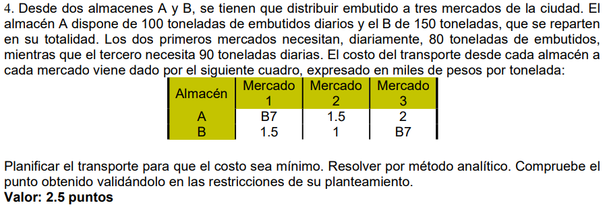

Almacen | Mercado1 | Mercado2 | Mercado3
A | 1 | 1.5 | 2 | >=100
B | 1.5 | 1 | 1 | >=150
 | 80 | 80 | 90 | Min Z=a+1.5b+2c+1.5d+e+f

Almacen | Mercado1 | Mercado2 | Mercado3
A | a | b | c | >=100
B | d | e | f | >=150
 | 80 | 80 | 90

Almacen | Mercado1 | Mercado2 | Mercado3
A | a | b | -100-a-b | >=100
B | 80-a | 80-b | f | >=150 | a,b>=0 |  | a,b>=0
 | 80 | 80 | 90 |  | 80-a>=0 | -80+a<=0 | a<=80
 |  |  |  |  | 80-b>=0 | -80+b>=0 | b<=80
f=90-c=90-(100-a-b)=-10+a+b |  |  |  |  | -100-a-b>=0 | 100+a+b>=0 | a+b<=-100
f=-150-d-e=150-(80-a)-(80-b)=-10+a+b |  |  |  |  | -10+a+b>=0 | -10+a+b>=0 | a+b>=10

Z=a+1.5b+2c+1.5d+e+f
Z=Aa+1.5b+2(-100-a-b)+1.5(80-a)+(80-b)+(-10+a+b)

